PROFIL QCP
 |  |  |  |  |  |  |  |  |  | √
 |  | PEMBENTUKAN QCP |  |  |  |  |  | STRUKTUR ORGANISASI QCP |  | x
 |  | PROFIL GROUP |  |  |  |  |  |  | Survey HO & Marketing

GROUP | : | Third Party Squad | QCP | √ |  | (beri tanda √)

FASILITATOR
NAMA PT | : | Survey HO

NAMA GROUP | : | Survey HO & Marketing

DEPT/DIV/BAGIAN | :
Yanuar A.B
(diisi pembentukan group pertama kali)
TGL TERBENTUK | : | 2025-11-17
PROJECT LEADER
NOTULEN
TEMA | : | 1 |  |  |  | TEMA KE -

FASILITATOR | : | Yanuar A.B | Jabatan: | Head Dept. GIS HO | NIK | 00001157

Aulia
Rohmad Fajar Hidayatullah
PROJECT LEADER | : | Aulia | Jabatan: | Traceability Surveyor | NIK | 00004236

ANGGOTA
NOTULEN | : | Rohmad Fajar Hidayatullah | Jabatan: | Staff Marketing | NIK | 00003861

ANGGOTA
1. | : | Mitra | Jabatan: | GIS Analyst HO | NIK | 00001802

Mitra
Anugrah Sandi
Riko Irvansyah
Yusuf
2. | : | Anugrah Sandi | Jabatan: | GIS Support Analis HO | NIK | 00003055

3. | : | Riko Irvansyah | Jabatan: | Askep Marketing | NIK | 00000534

4. |  | Yusuf | Jabatan: | Krani Marketing | NIK | 64/6441/0123/121

5. |  | Mitha | Jabatan: | GIS Kaltim 2 | NIK | 00002073

Mitha
6.

(diisi jika group sudah pernah menyelesaikan diatas satu tema )
HISTORI TEMA | :
TEMA KE 1 | :
TEMA KE 2 | :
TEMA KE 3 | :
TEMA KE 4 | : |  |  |  |  |  | Note : kolom nama terisi otomatis, cukup masukan photo saja sesuai nama.
Note :
Kolom yang berwarna kuning akan terisi otomatis.
TEMA KE 5 | :
 |  |  |  | (Kota, tggl/bulan/tahun)
Didaftarkan oleh :
Project Leader
Diketahui oleh :
Fasilitator
Diketahui oleh :
Dept. Head / EM / MM
Tulis nama disini
Diterima oleh :
Komite Improvement
Tulis nama disini

Tuliskan nama disini
Tuliskan nama disini

Jadwal
Back
#REF! | RENCANA KEGIATAN CIRCLE
 |  |  |  | 2025-2026
PDCA | Step | Keterangan |  | Okt |  |  |  | Nov |  |  |  | Des |  |  |  | Jan |  |  |  | Feb |  |  |  | Mar
 |  |  |  | M1 | M2 | M3 | M4 | M1 | M2 | M3 | M4 | M1 | M2 | M3 | M4 | M1 | M2 | M3 | M4 | M1 | M2 | M3 | M4 | M1 | M2 | M3 | M4 | <Pilih Tahun> | < Pilih Bulan > | P
 | Contoh | Menentukan Tema | Plan | P | P |  |  |  |  |  |  |  |  |  |  |  |  |  |  |  |  |  |  |  |  |  |  | 2024 | Jan | A
 |  |  | Actual |  | A | A |  |  |  |  |  |  |  |  |  |  |  |  |  |  |  |  |  |  |  |  |  | 2024-2025 | Feb
Plan | Step 1 | Menentukan Tema | Plan |  |  | p | p | p | p |  |  |  |  |  |  |  |  |  |  |  |  |  |  |  |  |  |  | 2025 | Mar
 |  |  | Actual |  |  |  |  | A | A | A |  |  |  |  |  |  |  |  |  |  |  |  |  |  |  |  |  | 2025-2026 | Apr
 | Step 2 | Analisa Kondisi Yang Ada | Plan |  |  |  |  |  |  | p | p | p |  |  |  |  |  |  |  |  |  |  |  |  |  |  |  | 2026 | Mei
 |  |  | Actual |  |  |  |  |  |  |  |  | A | A | A |  |  |  |  |  |  |  |  |  |  |  |  |  | 2014-2015 | Jun
 | Step 3 | Menentukan Target | Plan |  |  |  |  |  |  |  |  |  | p |  |  |  |  |  |  |  |  |  |  |  |  |  |  | 2015 | Jul
 |  |  | Actual |  |  |  |  |  |  |  |  |  |  |  | A |  |  |  |  |  |  |  |  |  |  |  |  | 2015-2016 | Aug
 | Step 4 | Analisa Sebab Akibat | Plan |  |  |  |  |  |  |  |  |  |  | p | p |  |  |  |  |  |  |  |  |  |  |  |  | 2016 | Sept
 |  |  | Actual |  |  |  |  |  |  |  |  |  |  |  |  | A | A |  |  |  |  |  |  |  |  |  |  | 2016-2017 | Okt
 | Step 5 | Rencana Penanggulangan | Plan |  |  |  |  |  |  |  |  |  |  |  |  | p |  |  |  |  |  |  |  |  |  |  |  | 2017 | Nov
 |  |  | Actual |  |  |  |  |  |  |  |  |  |  |  |  |  | A |  |  |  |  |  |  |  |  |  |  | 2022 | Des
Do | Step 6 | Pelaksanaan Penanggulangan | Plan |  |  |  |  |  |  |  |  |  |  |  |  |  | p | p | p | p | p |  |  |  |  |  |  | 2023
 |  |  | Actual |  |  |  |  |  |  |  |  |  |  |  |  |  |  | A | A | A | A | A |  |  |  |  |  | Batas
Check | Step 7 | Evaluasi Hasil | Plan |  |  |  |  |  |  |  |  |  |  |  |  |  |  |  |  |  |  | p | p | p
 |  |  | Actual |  |  |  |  |  |  |  |  |  |  |  |  |  |  |  |  |  |  |  | A | A | A
Action | Step 8 | Standardisasi & Rencana Berikutnya | Plan |  |  |  |  |  |  |  |  |  |  |  |  |  |  |  |  |  |  |  |  |  | p | p | p
 |  |  | Actual

 |  | Keterangan :
 |  | P | : Rencana / Plan
 |  | A | : Actual
Note :
Kolom yang berwarna kuning akan terisi otomatis.

Peta Kemampuan QCP
 | PETA KEMAMPUAN ANGGOTA SEBELUM QCP

No. | Nama | Usia (Tahun) | Masa Kerja (Tahun) | 7 Alat* | 8 Langkah* | Pemahaman* | Total Nilai
 |  |  |  | Jml Benar | Jml Benar | Jml Benar
1. | Aulia | 0
2. | Rohmad Fajar Hidayatullah | 0
3. | Mitra | 0
4. | Anugrah Sandi | 0
5. | Riko Irvansyah | 0
6. | Yusuf | 0
7. | #REF! | #REF!
8. | Mitha | 0
Rata-Rata |  | #REF!
Note :
Kolom yang berwarna kuning akan terisi otomatis.
*Isilah dengan angka skala 0 - 100 (sesuai dengan tes yang dilakukan)

Peta Kemampuan Anggota Sebelum QCP
 | Total Nilai
Aulia | 0.0
Rohmad Fajar Hidayatullah | 0.0
Mitra | 0.0
Anugrah Sandi | 0.0
Riko Irvansyah | 0.0
Yusuf | 0.0
#REF! | 0.0
Mitha | 0.0
Peta Kemampuan Anggota Sebelum QCP
 | 7 Alat* | 8 Langkah* | Pemahaman*
Aulia
Rohmad Fajar Hidayatullah
Mitra
Anugrah Sandi
Riko Irvansyah
Yusuf
#REF!
Mitha

Step 1A(pilih salah satu)
STEP 1. MENENTUKAN TEMA
Note :
Kolom yang berwarna kuning akan terisi otomatis.

GAP :
Ha
TABEL PERBANDINGAN MASALAH |  |  |  |  | ton/hari | #REF!
No. | Item/Masalah | Pencapaian per bulan
 |  | Juli | Aug | Sept | Okt | Rata-rata
1 | Belum adanya data (kalaupun ada belum lengkap) tentang ketertelusuran (traceability) data petani penyuplai TBS ke Mill TAPG | 261 | 351 | 443 | 543 | 399.50 | Kondisi Actual (WAH)
 | Standard (Nilai/Angka) | 183.33333333 | 367.33333333 | 551.33333333 | 735.33333333 | 459.33 | Kondisi Seharusnya (WSBH)
 | Target ( > / < ) | Tinggi lebih baik | Tinggi lebih baik | Tinggi lebih baik | Tinggi lebih baik | Tinggi lebih baik
 | GAP | No Gap | 16.3 | 108.3 | 192.3 | 59.8
Grafik Perbandingan Actual & Standard
 |  | Semakin tinggi=Semakin baik
 |  |  |  |  |  |  |  |  |  | A | 6 | 1

 |  |  |  |  |  |  |  |  | 3 | #N/A
 |  |  |  |  |  |  |  |  | 4 | #N/A
 |  |  |  |  |  |  | Masalah Terpilih : | Belum adanya data (kalaupun ada belum lengkap) tentang ketertelusuran (traceability) data petani penyuplai TBS ke Mill TAPG

Back
 |  |  |  |  |  |  | Tema /Judul QCC :

 |  |  |  |  |  |  | Alasan Pemilihan Thema (pilih salah satu atau 2) :
Trend GAP
 |  |  |  |  |  |  | 1. Untuk mendukung KPI | 3. Tingkat urgensi
 |  |  |  |  |  |  | 2. Atas perintah atasan 4. Keputusan seluruh anggota

 |  |  |  |  |  |  | Jelaskan Dampak QCDSME
 |  |  |  |  |  |  | Quality :
Perhatian!!! grafik akan muncul otomatis
 |  |  |  |  |  |  | Cost :
Jelaskan Dampak QCDSME
Moral : |  |  |  |  |  |  | Delivery :

Environment : |  |  |  |  |  |  | Safety :

Step 1B(pilih satu)
Grafik Perbandingan GAP (Standard vs Actual)
 | STEP 1. MENENTUKAN TEMA

 | TABEL PERBANDINGAN Pencapaian pengukuran lahan petani pemasok TBS ke Mill |  |  |  |  |  | ton/hari |  |  | #REF!
 | No. | Masalah |  | Target ( > / <) | Standard / Target (Nilai) | Satuan | Actual pencapaian |  |  |  | Jumlah | Selisih / GAP
 |  |  |  |  |  |  | Bln | Bln | Bln | Bln
 |  |  |  |  |  |  | Juli | Agustus | September | Oktober
S | 1 | AAPA & YWA |  | Tinggi lebih baik | 100 (1100 Ha) | % | 23.73 | 8.18 | 8.36 | 9.09 | 49.36 | 50.64 | 1 |  | Rendah lebih baik
D | 2 | NPN |  | Tinggi lebih baik | 100 (10213 Ha) | % | 20 | 15 | 15 | 21.00 | 71.00 | 29.00 | 2 |  | Tinggi lebih baik
#VALUE! | 3 | SLE |  | Tinggi lebih baik | 0.0 | % | 0.0 | 0.0 | 0.0 | 0.0 | 0.00 | No Gap | #VALUE! |  | Nol
Pareto Masalah
0 | 50.636363636 | 64%
0 | 29 | 100%
0 | 0 | 100%
 |  | Standard |  |  |  |  |  |  |  |  |  | 79.64
 |  | Actual
 |  | Selisih

 |  | Masalah
 | 50.636363636 | #NAME? | 64% | 64% | 64%
 | 29 | #NAME? | 36% | 100% | 100% |  |  |  |  |  | Masalah Terpilih : |  | Achievment pengukuran lahan petani pemasok TBS s/d bulan Oktober 2025 rendah (49,36%)
 | 0 | #NAME? | 0% | 100% | 100%
 | 79.636363636 |  |  |  |  |  |  |  |  |  | Tema /Judul QCC :
 |  |  |  |  |  |  |  |  |  |  | Menurunkan/Meningkatkan …??

 |  |  |  |  |  |  |  |  |  |  | Alasan Pemilihan Thena (pilih salah satu atau 2) :

 |  |  |  |  |  |  |  |  |  |  | 1. Untuk mendukung KPI |  |  | 3. Tingkat urgensi
 |  |  |  |  |  |  |  |  |  |  | 2. Atas perintah atasan |  |  | 4. Keputusan anggota

 | Perhatian!!! diagram akan muncul otomatis tetapi diagram pareto belum sempurna ikuti langkah berikut ini untuk menyempurnakannnya : 1. klik kanan pada angka di grafik sebelah kiri, pilih format axis 2. Pilih fixed pada kolom maximum & isi dengan data total pada tabel kolom K12

 |  |  |  |  |  |  |  |  |  |  | Jelaskan Dampak QCDSME
 |  |  |  |  |  |  |  |  |  |  | Quality :
 | Safety :
 |  |  |  |  |  |  |  |  |  |  | Cost :
 | Moral :
 |  |  |  |  |  |  |  |  |  |  | Delivery :
 | Environment :

Step 3
LANGKAH 3. MENETAPKAN TARGET

Tuliskan Target di dalam tabel di bawah ini

Kondisi Saat ini |  | Target s.d bulanSept2025-2026 |  | ↓ | kecil
Nilai | Satuan | Nilai | Satuan
20.00 | % | 2 | % | 90.0%
Kondisi Saat ini | Target s.d bulanSept2025-2026 | GRAFIK TARGET PENURUNAN
 | GRAFIK TARGET PENURUNAN
Kondisi Saat ini | 20
Target s.d bulanSept2025-2026 | 2

Back

SMART KONSEP
Spesific | :
--> Sasaran / Target harus dinyatakan secara khusus, terfokus, tidak bias dan jelas.
Measurable | :
--> Nilai dan satuan dari targetnya jelas
Attainable | :
--> Target harus dapat dicapai, menantang, meningkatkan motivasi dan semangat juang.
Reasonable | :
--> Alasannya masuk akal tetapi masih dapat menjawab tantangan di atas.
Time bound | : Dimulai dari bulan |  | Okt | s.d bulan | Sept | Tahun | 2025-2026
--> Waktu pencapaian harus jelas dan harus sudah ditentukan dari awal sebagai acuan keberhasilan

Note :
Kolom yang berwarna kuning akan terisi otomatis.

Step 4
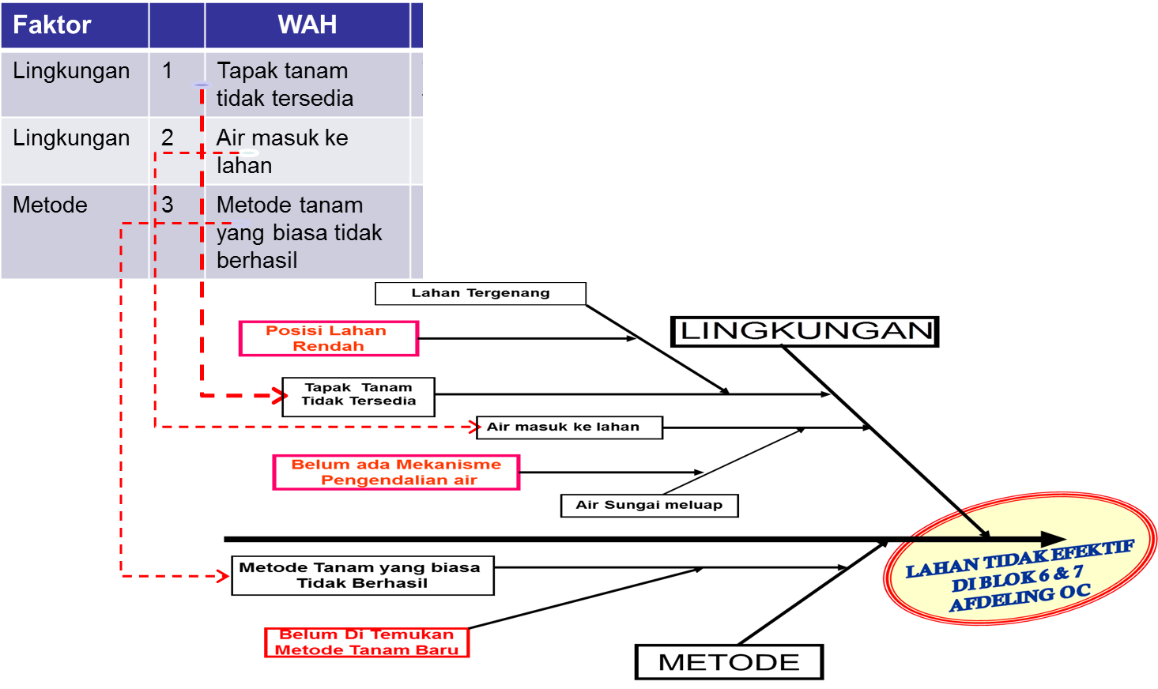
Contoh Penulisan pada diagram Fishbone/Ishikawa
LANGKAH 4. ANALISA SEBAB AKIBAT

Faktor | Temuan Genba
Material | Tidak semua petani mau diukur lahannya
Environmnet | Sulit menjumpai pemilik lahan
Mesin | Sulit mendapatkan legalitas lahan petani & identitas pemiliknya
Environmnet | Jadwal jumpa dengan petani rata-rata 2-3 x kunjungan
Material | Masih ada petani yang mengirimkan TBS dalam kondisi tidak standar (mentah, jangkos, busuk, lewat matang, buah kecil, parthenocarpic, kempet)
Man | Beberapa petani menanam Sawit dari bibit tidak resmi
Mesin | Harga dari kompetitor yang selalu lebih tinggi
0 | PKS Kompetitor semakin banyak
0 | Proses bongkar TBS saat grading
Note :
Kolom yang berwarna kuning akan terisi otomatis.
0 | 0
FISHBONE/ISHIKAWA DIAGRAM
Diagram Fishbone/Ishikawa ini merupakan ilustrasi atau contoh saja, aktual penulisan disesuaikan dengan faktor atau temuan genba.
Mesin
Metode
Back

....................
....................
.............................
Kenapa 3?
...................
...................................
Kenapa 3?
..................
Kenapa 1?
Kenapa 1?
..............................
Kenapa 1?
Kenapa 1?
.........................
................
Kenapa 2?
.........................
Kenapa 3?
Tidak ada training
Kenapa 2?
Kenapa 2?
Kenapa 2?
..........................
.........................
...................
................
Masalah atau akibat
Tulang pertama diisi dari hasil temuan genba
...................
....................
ABC

....................
Kenapa 3?
Kenapa 1?
....................
....................
Kenapa 3?
.................
Kenapa 1?
........................
Kenapa 1?
....................
Kenapa 2?
.....................
Kenapa 1?
Kenapa 2?
.....................
Di kepala ikan tuliskan kebalikan dari tema Contoh: Jika tema "Menurunkan" maka kepala ikan diisi "Tinggi" Tema: Menurunkan Losis Brondolan
Kepala Ikan: Losis Brondolan TInggi
Tidak ada training
....................
Kenapa 3?
Kenapa 3?
Kecepatan kerja aplikasi berbeda
Kenapa 2?
Kenapa 2?
.....................
....................
....................
.....................
.......................
Tulang pertama diisi dari hasil temuan genba
Tulang pertama diisi dari hasil temuan genba
Lingkungan
....................
Material
....................

Tambahan step 4 Prioritas
MENENTUKAN PRIORITAS PERBAIKAN
CARA 1 (MEMAKAI DATA TEMUAN ANAKONDA)
Faktor
Ini berarti di akar masalah faktor Material menjadi prioritas pertama perbaikan dan cantumkan NO 1 dan Akar masalah Metoda menjadi prioritas kedua perbaikan dan cantumkan No 2.
Material
Metode | #REF!

CARA 2
Dengan cara voting anggota
Misalnya
Dalam 1 QCC ada 10 anggota maka
Misalnya Akar masalah material dipilih 6 orang |  | = 60 %
Dan akar masalah Metode dipilih 4 orang |  | = 40 %
Sehingga akar masalah material menjadi prioritas perbaikan pertama dan tulis No 1 di akar masalahnya
dan akar masalah Metoda menjadi akar masalah kedua dan tulis No 2 di akar masalahnya

Tambahan Step 5 Alt Solusi
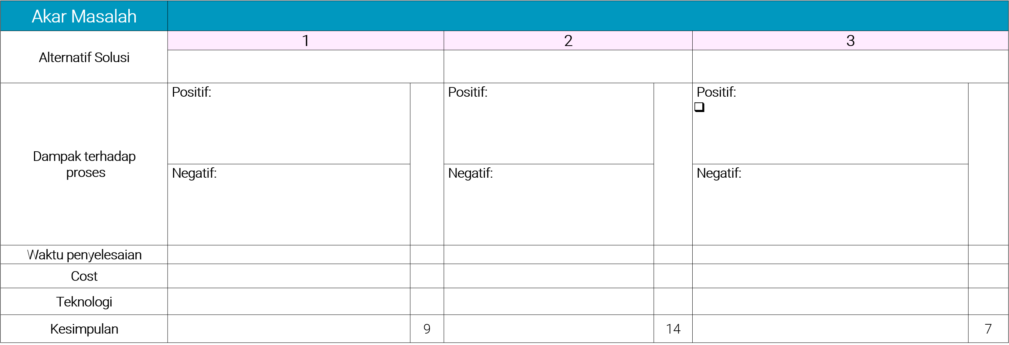

A4
A2
A4

A4
A2
A4

A2
A1
A4

A1
A1
A1

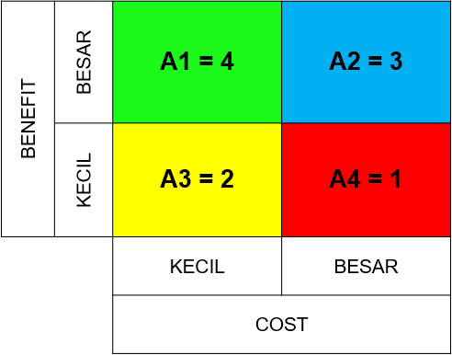
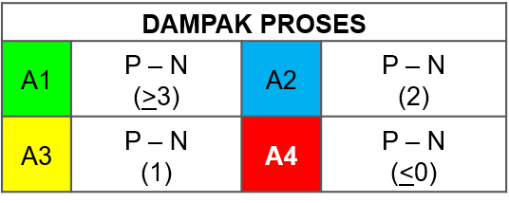
Berdasarkan analisa cost & benefit maka kami memilih
solusi alternatif 2

ANALISA DAMPAK ALTERNATIF TERPILIH
Melakukan preventive maintenance secara berkala terhadap sensor yang terpasang.
Melakukan monitoring dan preventive maintenance lori dan waktu penuangannya.

Step 5
Target Antara :
Target Step 3 x % prioritas perbaikan di Step 4b
Misalnya
Targetnya menaikan output dari 30 ke 40 kg (gap 10kg)
Faktor Material 60% dan target Gap target di step 3 = 10 kg maka 60% x 10 kg = 6 kg
Maka target antaranya adalah dari 30 ke 36 kg (gap 6 kg)
Dan Faktor metode 40% , maka 40% x 10kg = 4 kg. Maka target antara di akar masalah faktor metoda dari 30 ke 34 kg.(gap 4 kg)
Total gap faktor material dan metoda 10 kg , sama dgn gap target di step 3
Gunakan grafik batang untuk target antara
LANGKAH 5. RENCANA PENANGGULANGAN

Tabel Akar Penyebab Terakhir dari Diagram Fishbone/Ishikawa
Faktor | No | Penyebab Pertama |  | Akar Masalah
Material | 1 | Tidak semua petani mau diukur lahannya |  | Abc
Environmnet | 2 | Sulit menjumpai pemilik lahan |  | A
Mesin | 3 | Sulit mendapatkan legalitas lahan petani & identitas pemiliknya |  | B
Environmnet | 4 | Jadwal jumpa dengan petani rata-rata 2-3 x kunjungan |  | C
Material | 5 | Masih ada petani yang mengirimkan TBS dalam kondisi tidak standar (mentah, jangkos, busuk, lewat matang, buah kecil, parthenocarpic, kempet) |  | D
Man | 6 | Beberapa petani menanam Sawit dari bibit tidak resmi |  | E
Mesin | 7 | Harga dari kompetitor yang selalu lebih tinggi |  | F
0 | 8 | PKS Kompetitor semakin banyak |  | G
0 | 9 | Proses bongkar TBS saat grading |  | H
0 | 10 | 0 |  | <Diisi dengan akar masalah di langkah 4>
Note :
Kolom yang berwarna kuning akan terisi otomatis.
Kolom Akar Masalah :
Di isi dari kalimat dari tulang terakhir pada diagram fishbone
Back

Tabel 5W2H1T
Faktor | What |  |  |  | Why | How (Jelaskan Aktifitas Detail) | Where |  | How Much | Target
 | Masalah |  | Solusi |  |  |  | When, Who
Material | Abc |  |  |  |  |  | Where | :
 |  |  |  |  |  |  | When | :
 |  |  |  |  |  |  | Who | :
Environmnet | A |  |  |  |  |  | Where | :
 |  |  |  |  |  |  | When | :
 |  |  |  |  |  |  | Who | :
Mesin | B |  |  |  |  |  | Where | :
 |  |  |  |  |  |  | When | :
 |  |  |  |  |  |  | Who | :
Environmnet | C |  |  |  |  |  | Where | :
 |  |  |  |  |  |  | When | :
 |  |  |  |  |  |  | Who | :
Material | D |  |  |  |  |  | Where | :
 |  |  |  |  |  |  | When | :
 |  |  |  |  |  |  | Who | :
Man | E |  |  |  |  |  | Where | :
 |  |  |  |  |  |  | When | :
 |  |  |  |  |  |  | Who | :
Mesin | F |  |  |  |  |  | Where | :
 |  |  |  |  |  |  | When | :
 |  |  |  |  |  |  | Who | :
0 | G |  |  |  |  |  | Where | :
 |  |  |  |  |  |  | When | :
 |  |  |  |  |  |  | Who | :
0 | H |  |  |  |  |  | Where | :
 |  |  |  |  |  |  | When | :
 |  |  |  |  |  |  | Who | :
0 | <Diisi dengan akar masalah di langkah 4> |  |  |  |  |  | Where | :
 |  |  |  |  |  |  | When | :
 |  |  |  |  |  |  | Who | :
Note : Kolom faktor dan masalah akan terisi otomatis

Step 6
LANGKAH 6. PELAKSANAAN PENANGGULANGAN

Masalah | Solusi | How | Sebelum Perbaikan (Sertakan photo*) | Sesudah Perbaikan (Sertakan photo*) | Where |  | How Much | Hasil
 |  |  |  |  | When, Who
Abc |  |  |  |  | Where | :
 |  |  |  |  | When | :
 |  |  |  |  | Who | :
A |  |  |  |  | Where | :
 |  |  |  |  | When | :
 |  |  |  |  | Who | :
B |  |  |  |  | Where | :
 |  |  |  |  | When | :
 |  |  |  |  | Who | :
C |  |  |  |  | Where | :
 |  |  |  |  | When | :
 |  |  |  |  | Who | :
D |  |  |  |  | Where | :
 |  |  |  |  | When | :
 |  |  |  |  | Who | :
E |  |  |  |  | Where | :
 |  |  |  |  | When | :
 |  |  |  |  | Who | :
F |  |  |  |  | Where | :
 |  |  |  |  | When | :
 |  |  |  |  | Who | :
G |  |  |  |  | Where | :
 |  |  |  |  | When | :
 |  |  |  |  | Who | :
H |  |  |  |  | Where | :
 |  |  |  |  | When | :
 |  |  |  |  | Who | :
 |  |  |  |  | Where | :
 |  |  |  |  | When | :
 |  |  |  |  | Who | :
Note :
Kolom yang berwarna kuning akan terisi otomatis.

Step 7
LANGKAH 7a. EVALUASI HASIL

Kondisi Sebelum | Selama QCC/QCP | Setelah QCC/QCP | Target Awal | ↓ | Hasil vs Target

Tuliskan Bulannya | Tuliskan Bulannya di titik titik kolom | Tuliskan Bulannya
20.00 |  |  | 2 | 100.0% | 200%
Tuliskan angka/nilainya | Tuliskan angka/nilainya di titik titik kolom | Tuliskan angka/nilainya
%
Grafik Evaluasi Hasil
 | Tuliskan angka/nilainya | Tuliskan angka/nilainya
Kondisi Sebelum | 20 | 20
Selama QCC/QCP
Setelah QCC/QCP
100,0%

Back

Note :
Kolom yang berwarna kuning akan terisi otomatis.

Jelaskan Manfaat yang didapat dari Aspek QCDSME jika ada
Quality
……………………………………………………………………………………………………………………………………………………………………………
……………………………………………………………………………………………………………………………………………………………………………
Cost
……………………………………………………………………………………………………………………………………………………………………………
……………………………………………………………………………………………………………………………………………………………………………
Delivery
……………………………………………………………………………………………………………………………………………………………………………
……………………………………………………………………………………………………………………………………………………………………………
Safety
……………………………………………………………………………………………………………………………………………………………………………
……………………………………………………………………………………………………………………………………………………………………………
Moral
……………………………………………………………………………………………………………………………………………………………………………
……………………………………………………………………………………………………………………………………………………………………………
Environment
……………………………………………………………………………………………………………………………………………………………………………
……………………………………………………………………………………………………………………………………………………………………………

Step 7b
 | PETA KEMAMPUAN ANGGOTA SESUDAH QCC

 |  |  |  | Sebelum |  |  |  | Sesudah
No. | Nama | Usia (Tahun) | Masa Kerja (Tahun) | 7 Alat* | 8 Langkah* | Pemahaman* | Total Nilai | 7 Alat* | 8 Langkah* | Pemahaman | Total Nilai
 |  |  |  | Jml Benar | Jml Benar | Jml Benar |  | Jml Benar | Jml Benar | Jml Benar
1. | Aulia | 0 | 0 | 0 | 0 | 0 | 0.0
2. | b | 0 | 0 | 0 | 0 | 0 | 0.0
3. | Mitra | 0 | 0 | 0 | 0 | 0 | 0.0
4. | Anugrah Sandi | 0 | 0 | 0 | 0 | 0 | 0.0
5. | Site Mill | 0 | 0 | 0 | 0 | 0 | 0.0
6. | CSR Site | 0 | 0 | 0 | 0 | 0 | 0.0
7. | D | 0 | 0 | 0 | 0 | 0 | 0.0
8. | E | 0 | 0 | 0 | 0 | 0 | 0.0
9. | F | 0 | 0 | 0 | 0 | 0 | 0.0
10. | 0 | #REF! | #REF! | #REF! | #REF! | #REF! | #REF!
Rata-Rata |  | #REF! | #REF! | #REF! | #REF! | #REF! | #REF!
Note :
Kolom yang berwarna kuning akan terisi otomatis.
*Isi hanya kolom sesudah dan isilah dengan angka skala 0 - 100 (sesuai dengan tes yang dilakukan)

Peta Kemampuan Anggota Sesudah QCC
 | Sebelum | Sesudah
Aulia | 0.0 | 0.0
b | 0.0 | 0.0
Mitra | 0.0 | 0.0
Anugrah Sandi | 0.0 | 0.0
Site Mill | 0.0 | 0.0
CSR Site | 0.0 | 0.0
D | 0.0 | 0.0
E | 0.0 | 0.0
F | 0.0 | 0.0
0 | 0.0 | 0.0

Step 7b (2)
 | PETA KEMAMPUAN ANGGOTA SESUDAH QCP

 |  |  |  | Sebelum |  |  |  | Sesudah
No. | Nama | Usia (Tahun) | Masa Kerja (Tahun) | 7 Alat* | 8 Langkah* | Pemahaman* | Total Nilai | 7 Alat* | 8 Langkah* | Pemahaman | Total Nilai
 |  |  |  | Jml Benar | Jml Benar | Jml Benar |  | Jml Benar | Jml Benar | Jml Benar
1. | Aulia | 0 | 0 | 0 | 0 | 0 | 0.0
2. | b | 0 | 0 | 0 | 0 | 0 | 0.0
3. | Mitra | 0 | 0 | 0 | 0 | 0 | 0.0
4. | Anugrah Sandi | 0 | 0 | 0 | 0 | 0 | 0.0
5. | Site Mill | 0 | 0 | 0 | 0 | 0 | 0.0
6. | CSR Site | 0 | 0 | 0 | 0 | 0 | 0.0
7. | D | 0 | 0 | 0 | 0 | 0 | 0.0
8. | E | 0 | 0 | 0 | 0 | 0 | 0.0
9. | F | 0 | 0 | 0 | 0 | 0 | 0.0
10. | 0 | #REF! | #REF! | #REF! | #REF! | #REF! | #REF!
Rata-Rata |  | #REF! | #REF! | #REF! | #REF! | #REF! | #REF!
Note :
Kolom yang berwarna kuning akan terisi otomatis.
*Isi hanya kolom sesudah dan isilah dengan angka skala 0 - 100 (sesuai dengan tes yang dilakukan)

Peta Kemampuan Anggota Sesudah QCP
 | Sebelum | Sesudah
Aulia | 0.0 | 0.0
b | 0.0 | 0.0
Mitra | 0.0 | 0.0
Anugrah Sandi | 0.0 | 0.0
Site Mill | 0.0 | 0.0
CSR Site | 0.0 | 0.0
D | 0.0 | 0.0
E | 0.0 | 0.0
F | 0.0 | 0.0
0 | 0.0 | 0.0

Step 8
LANGKAH 8. STANDARISASI DAN RENCANA BERIKUTNYA

Tabel Item Perbaikan
No. | Item yang diperbaiki | Standard sebelum perbaikan |  | Standard sesudah perbaikan
 |  | Sudah ada | Belum ada | Sudah ada | Diperbaiki | Dihilangkan
 |  |  |  |  |  |  | √

Back

Area Penjabaran Standard Internal.
No | Sebelum | Sesudah

Step 8a
LANGKAH 8. STANDARISASI DAN RENCANA BERIKUTNYA
(Lembar ini hanya digunakan untuk kertas kerja QCC untuk QCP tidak perlu di isi)

TULISKAN LIST PROBLEM
TABEL PENYAJIAN MASALAH YANG MEMILIKI LAPORAN PENDUKUNG
No. | Masalah | Sumber Data Pendukung
 |  | Nama Laporan |  |  |  | Satuan |  |  |  | Periode
1
2
3
4

TABEL PENYAJIAN MASALAH YANG DIAMBIL MELALUI PROSES SURVEY/SAMPLING

No. | Masalah | Sumber Data Pendukung
 |  | Total Populasi |  |  |  | Jumlah sample diambil |  |  |  | Satuan pengukuran |  |  |  | Periode Pengukuran

Rencana Kerja Aktivitas Perbaikan Berikutnya

No | Langkah | < Nama Bulan > |  |  |  | < Nama Bulan > |  |  |  | < Nama Bulan > |  |  |  | < Nama Bulan >
 |  | 1 | 2 | 3 | 4 | 1 | 2 | 3 | 4 | 1 | 2 | 3 | 4 | 1 | 2 | 3 | 4
1 | Menentukan Tema
2 | Analisa Kondisi Yang Ada
3 | Menentukan Target
4 | Analisa Sebab Akibat
5 | Rencana Penanggulangan
6 | Pelaksanaan Penanggulangan
7 | Evaluasi Hasil
8 | Standarisasi & Rencana Berikutnya

QCP tidak perlu ada rencana berikutnya

